FOR12
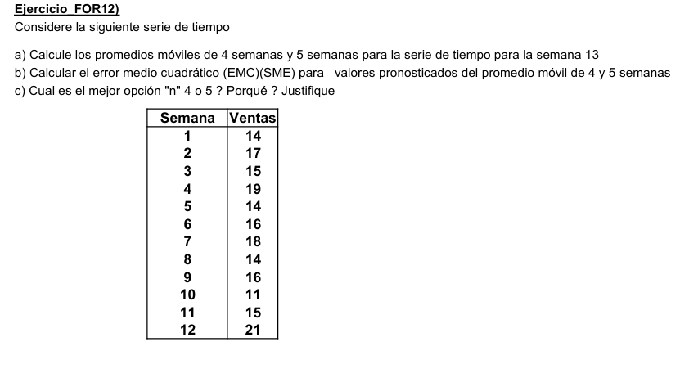

Semana | Ventas | media movil 4 sem | Error | Error absoluto | Error ^2 | Error %
1 | 14
2 | 17
3 | 15
4 | 19
5 | 14 | 16.25 | -2.25 | 2.25 | 5.06 | 16.07%
6 | 16 | 16.25 | -0.25 | 0.25 | 0.06 | 1.56%
7 | 18 | 16.00 | 2.00 | 2.00 | 4.00 | 11.11%
8 | 14 | 16.75 | -2.75 | 2.75 | 7.56 | 19.64%
9 | 16 | 15.50 | 0.50 | 0.50 | 0.25 | 3.13%
10 | 11 | 16.00 | -5.00 | 5.00 | 25.00 | 45.45%
11 | 15 | 14.75 | 0.25 | 0.25 | 0.06 | 1.67%
12 | 21 | 14.00 | 7.00 | 7.00 | 49.00 | 33.33%
13 |  | 15.75 |  | 2.50 | 11.38 | 16.50%
 |  | pronostico semana 13 |  | MAD | MSE | MAPE | b)
 |  |  |  |  | (EMC)

Semana | Ventas | media movil 5 sem | Error | Error absoluto | Error ^2 | Error %
1 | 14
2 | 17
3 | 15
4 | 19
5 | 14
6 | 16 | 15.80 | 0.20 | 0.20 | 0.04 | 1.25%
7 | 18 | 16.20 | 1.80 | 1.80 | 3.24 | 10.00%
8 | 14 | 16.40 | -2.40 | 2.40 | 5.76 | 17.14%
9 | 16 | 16.20 | -0.20 | 0.20 | 0.04 | 1.25%
10 | 11 | 15.60 | -4.60 | 4.60 | 21.16 | 41.82%
11 | 15 | 15.00 | 0.00 | 0.00 | 0.00 | 0.00%
12 | 21 | 14.80 | 6.20 | 6.20 | 38.44 | 29.52%
13 |  | 15.40 |  | 2.20 | 9.81 | 14.43%
 |  | pronostico semana 13 |  | MAD | MSE | MAPE | b)

c) Al tener una muestra con mayor cantidad de datos y valores homogéneos, es preferible seleccionar n=5 (seguirá mejor la curva real). Posee un menor MSE y también un menor Error %.

FOR13
Año | Coto unitario | X2 | X*Y
1 | 66.9 | 1 | 66.9
2 | 74.8 | 4 | 149.6
3 | 61.2 | 9 | 183.6 |  | N | X | a | y
4 | 85 | 16 | 340 |  | X | X2 | b | xy
5 | 89.2 | 25 | 446
6 | 92.6 | 36 | 555.6
7 | 97.8 | 49 | 684.6
8 | 101.9 | 64 | 815.2
9 | 106.9 | 81 | 962.1
45 | 776.3 | 285 | 4203.6

Por cuadrado minimos:
9 | 45 |  | a | 776.3
45 | 285 |  | b | 4203.6

Coto unitario frente a Año
 | 9a + 45b = 776,3
 | 45a + 285b = 4203,6

 | a= | 59.41
 | b= | 5.368

ec. recta. | y = 59,41 + 5,368 año

Año | Costo unitario | Tendencia lineal
1 | 66.9 | 64.778
2 | 74.8 | 70.146
3 | 61.2 | 75.514
4 | 85 | 80.882
5 | 89.2 | 86.25
6 | 92.6 | 91.618
7 | 97.8 | 96.986
8 | 101.9 | 102.354
9 | 106.9 | 107.722
10 |  | 113.09
11 |  | 118.458

FOR14
Año | Venta | X2 | XY |  | b) Regresión lineal
1 | 33 | 1 | 33
2 | 58 | 4 | 116 |  | N | x | a | y
3 | 83 | 9 | 249 |  | x | x2 | b | xy
4 | 86 | 16 | 344
5 | 104 | 25 | 520 |  | 7 | 28 | a | 598
6 | 106 | 36 | 636 |  | 28 | 140 | b | 2794
7 | 128 | 49 | 896
28 | 598 | 140 | 2794 |  | x | 28
 |  |  |  |  | y | 14.36

 |  |  |  |  | Ec. Recta | Venta = 28 + 14,36 Año

Venta frente a Año
 |  |  |  | a)

c)
Año | Venta | Tendencia lineal
1 | 33 | 42.36
2 | 58 | 56.72
3 | 83 | 71.08
4 | 86 | 85.44
5 | 104 | 99.8
6 | 106 | 114.16
7 | 128 | 128.52
8 |  | 142.88

FOR15
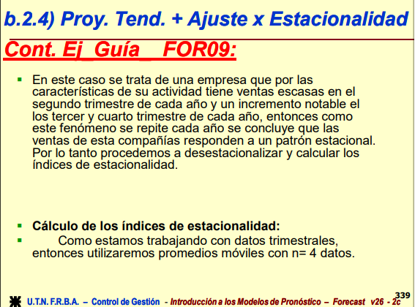
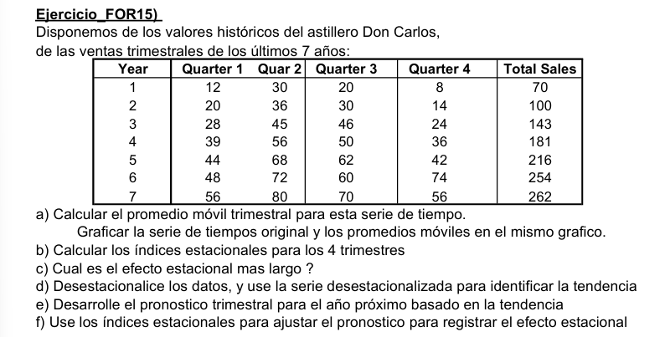

Año | Q1 | Q2 | Q3 | Q4 | Total | Promedio trimestral |  | N | X |  | Y
1 | 12 | 30 | 20 | 8 | 70 | 17.5 |  | X | X2 |  | XY
2 | 20 | 36 | 30 | 14 | 100 | 25
3 | 28 | 45 | 46 | 24 | 143 | 35.75 |  | a | b |  |  | a= 10,86
4 | 39 | 56 | 50 | 36 | 181 | 45.25 |  | 28 | 406 | = | 1,257.71 | b= 2,35
5 | 44 | 68 | 62 | 42 | 216 | 54 |  | 406 | 7,714.00 | = | 22,525.56
6 | 48 | 72 | 60 | 74 | 254 | 63.5
7 | 56 | 80 | 70 | 56 | 262 | 65.5 | d)
 |  |  |  |  |  | c) Q4 = 0,69 | Y | X | X2 | XY | Ec. Recta
 |  |  |  |  |  | b) | 1,257.71 | 406 | 7,714.00 | 22,525.56 | Y = 10,86 + 2,35 X
Año | Quarter | Ventas | Media Móvil (n=4) | Media Móvil (Centrado) | Índice | Índice Adoptado | Ventas Desestacionalizadas | Período (Trim.) | X2 | XY | Proyección Tendencia (calculada) | Proyección Tendencia c/Estacionalidad
1 | 1 | 12 |  |  |  | 0.88 | 13.67 | 1 | 1.00 | 13.67 | 13.21 | 11.60
1 | 2 | 30 |  |  |  | 1.29 | 23.27 | 2 | 4.00 | 46.53 | 15.56 | 20.06
1 | 3 | 20 | 17.50 | 18.50 | 1.08 | 1.11 | 18.09 | 3 | 9.00 | 54.28 | 17.91 | 19.80
1 | 4 | 8 | 19.50 | 20.25 | 0.40 | 0.69 | 11.67 | 4 | 16.00 | 46.67 | 20.26 | 13.89
2 | 1 | 20 | 21.00 | 22.25 | 0.90 | 0.88 | 22.78 | 5 | 25.00 | 113.91 | 22.61 | 19.85
2 | 2 | 36 | 23.50 | 24.25 | 1.48 | 1.29 | 27.92 | 6 | 36.00 | 167.51 | 24.96 | 32.18
2 | 3 | 30 | 25.00 | 26.00 | 1.15 | 1.11 | 27.14 | 7 | 49.00 | 190.00 | 27.31 | 30.19
2 | 4 | 14 | 27.00 | 28.13 | 0.50 | 0.69 | 20.42 | 8 | 64.00 | 163.33 | 29.66 | 20.34
3 | 1 | 28 | 29.25 | 31.25 | 0.90 | 0.88 | 31.89 | 9 | 81.00 | 287.05 | 32.01 | 28.10
3 | 2 | 45 | 33.25 | 34.50 | 1.30 | 1.29 | 34.90 | 10 | 100.00 | 348.98 | 34.36 | 44.31
3 | 3 | 46 | 35.75 | 37.13 | 1.24 | 1.11 | 41.62 | 11 | 121.00 | 457.80 | 36.71 | 40.58
3 | 4 | 24 | 38.50 | 39.88 | 0.60 | 0.69 | 35.00 | 12 | 144.00 | 420.00 | 39.06 | 26.78
4 | 1 | 39 | 41.25 | 41.75 | 0.93 | 0.88 | 44.43 | 13 | 169.00 | 577.53 | 41.41 | 36.35
4 | 2 | 56 | 42.25 | 43.75 | 1.28 | 1.29 | 43.43 | 14 | 196.00 | 608.01 | 43.76 | 56.43
4 | 3 | 50 | 45.25 | 45.88 | 1.09 | 1.11 | 45.24 | 15 | 225.00 | 678.55 | 46.11 | 50.96
4 | 4 | 36 | 46.50 | 48.00 | 0.75 | 0.69 | 52.50 | 16 | 256.00 | 840.01 | 48.46 | 33.23
5 | 1 | 44 | 49.50 | 51.00 | 0.86 | 0.88 | 50.12 | 17 | 289.00 | 852.05 | 50.81 | 44.61
5 | 2 | 68 | 52.50 | 53.25 | 1.28 | 1.29 | 52.74 | 18 | 324.00 | 949.23 | 53.16 | 68.55
5 | 3 | 62 | 54.00 | 54.50 | 1.14 | 1.11 | 56.09 | 19 | 361.00 | 1,065.78 | 55.51 | 61.35
5 | 4 | 42 | 55.00 | 55.50 | 0.76 | 0.69 | 61.25 | 20 | 400.00 | 1,225.01 | 57.86 | 39.68
6 | 1 | 48 | 56.00 | 55.75 | 0.86 | 0.88 | 54.68 | 21 | 441.00 | 1,148.22 | 60.21 | 52.86
6 | 2 | 72 | 55.50 | 59.50 | 1.21 | 1.29 | 55.84 | 22 | 484.00 | 1,228.42 | 62.56 | 80.67
6 | 3 | 60 | 63.50 | 64.50 | 0.93 | 1.11 | 54.28 | 23 | 529.00 | 1,248.54 | 64.91 | 71.74
6 | 4 | 74 | 65.50 | 66.50 | 1.11 | 0.69 | 107.92 | 24 | 576.00 | 2,590.02 | 67.26 | 46.12
7 | 1 | 56 | 67.50 | 68.75 | 0.81 | 0.88 | 63.79 | 25 | 625.00 | 1,594.75 | 69.61 | 61.11
7 | 2 | 80 | 70.00 | 67.75 | 1.18 | 1.29 | 62.04 | 26 | 676.00 | 1,613.08 | 71.96 | 92.79
7 | 3 | 70 | 65.50 |  |  | 1.11 | 63.33 | 27 | 729.00 | 1,709.96 | 74.31 | 82.13
7 | 4 | 56 |  |  |  | 0.69 | 81.67 | 28 | 784.00 | 2286.68 | 76.66 | 52.57
8 | 1 |  |  |  |  | 0.88 |  | 29 |  |  | 79.01 | 69.36
8 | 2 |  |  |  |  | 1.29 |  | 30 |  |  | 81.36 | 104.91
8 | 3 |  |  |  |  | 1.11 |  | 31 |  |  | 83.71 | 92.52
8 | 4 |  |  |  |  | 0.69 |  | 32 |  |  | 86.06 | 59.01

